Consignes
 | Utiliser les onglets au bas de la fenêtre pour choisir une section à évaluer.

 | Pour chaque section, remplir les colonnes.

Un « O » indiquera que l'élément est obligatoire
Un « L » indiquera s'il s'agit d'une exigence législative.
Vous pouvez utiliser cette colonne pour indiquer la quantité de travail que vous estimez nécessaire pour respecter cette directive.
Indiquez l'emplacement de vos preuves dans Teams ou ajoutez un lien direct vers celles-ci.
Ajoutez vos remarques ou précisions le cas échéant.

 | Lorsque toutes les sections applicables ont été dûment remplies, cliquer sur l'onglet « Summary » pour une vue d'ensemble de l'autoévaluation.

Probabilité d'obtention de l'accréditation
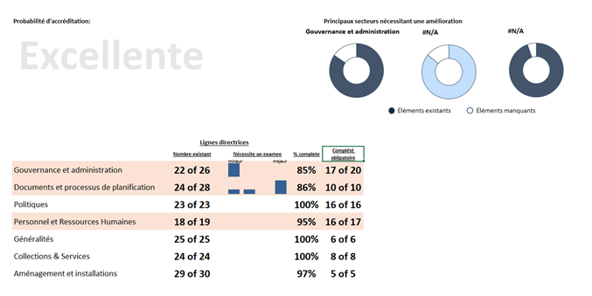
Indique les secteurs nécessitant le plus d'améliorations - classés en fonction du pourcentage des articles existants par rapport aux articles requis

Indique le nombre d'éléments présentement disponibles
Indique le nombre d'éléments obligatoires or legislated qui ont été complétés.

Si l'une des lignes est rouge, vous ne serez pas accrédité, car cela signifie qu'il vous manque un élément obligatoire or legislative requirement ou que votre taux est inférieur à 90 %.

Vue d'ensemble du volume d'éléments nécessitant un examen, allant de mineur à majeur

Resume
 | Gouvernance et administration
 | 0
 | 1
 | #N/A
 | #N/A
 | #N/A
 | #N/A
 | #N/A
 | #N/A
Probabilité d'accréditation: |  |  |  | Principaux secteurs nécessitant une amélioration
Faible

 |  |  |  |  | Éléments existants | Éléments manquants

mineur
majeur
 | Lignes directrices
 | Nombre existant | Nécessite un examen | % complete | Complété obligatoire/législative
Gouvernance et administration | 0 of 32 |  | 0% | 0 of 22
Documents et processus de planification | 0 of 23 |  | 0% | 0 of 8
Politiques | 0 of 28 |  | 0% | 0 of 20
Personnel et Ressources Humaines | 0 of 18 |  | 0% | 0 of 17
Généralités | 0 of 22 |  | 0% | 0 of 6
Collections & Services | 0 of 22 |  | 0% | 0 of 7
Aménagement et installations | 0 of 30 |  | 0% | 0 of 5

